中国移动
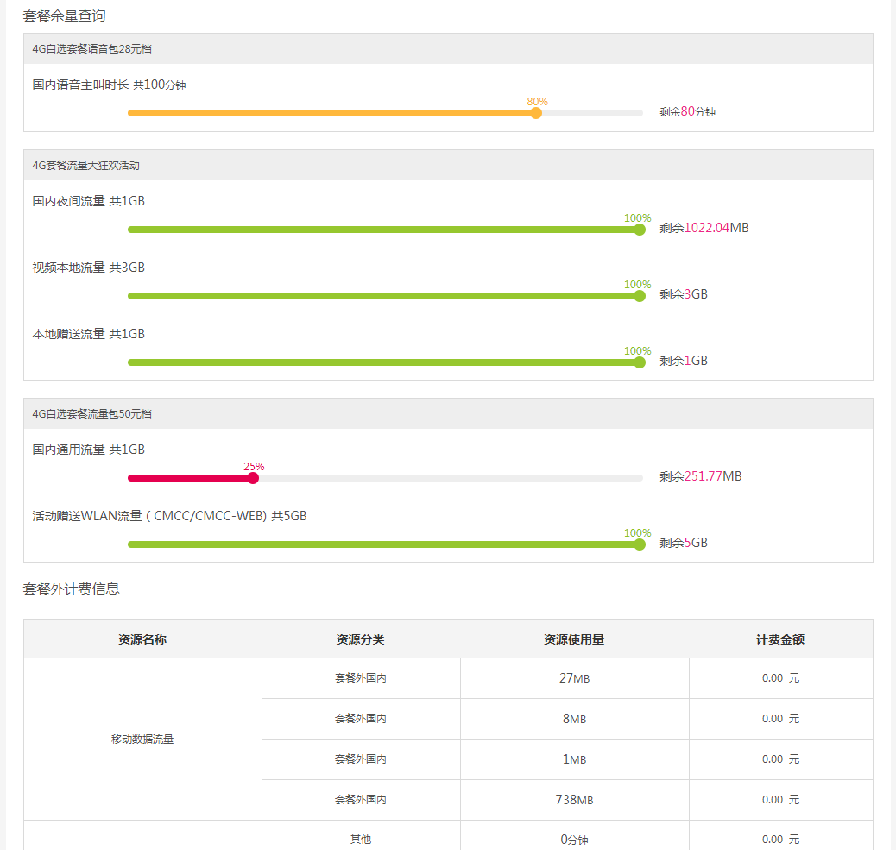
运营商爬取数据指标 （中国移动） | 类型 | 字段名称 | 指标名称 | 指标爬取说明 | 聚信立采集指标
 | 运营商 | phone_operator | 运营商 | 号码运营商名称 | √
 | 个人信息 user_info | phone_location | 号码归属地 | 本机号码的归属城市
 |  | username | 用户名 | 手机号码使用人的真实姓名 | √
 |  | userstatus | 用户状态 | 手机号码使用情况是否正常
 |  | userlv | 用户级别 | 手机号码在运营商平台的用户级别
 |  | phone_brand | 所属品牌 | 当前使用套餐的品牌
 |  | phone_package | 当前套餐 | 当前使用的话费套餐具体名称
 |  | phone_starttime | 入网时间 | 本机正式接入运营商网络时间 | √
 |  | phone_surfingtime | 网龄 | 号码启用至今的总时长
 |  | identitystatus | 实名认证 | 本机是否通过身份证完成实名认证 | 直接使用身份证号
 |  | phone_starlv | 星级 | 本机的消费等级
 |  | phone_starscore | 星级得分 | 运营商根据本机消费使用情况评定的分数
 |  | phone_star_validity | 星级有效期 | 当前星级的有效截止时间
 |  | phone_num | 本机号码 | 用户提交账号所关联的手机号码 | √
 |  | useremail | 电子邮箱 | 申请号码时填写电子邮箱
 |  | userpostcode | 邮政编码 | 号码具体归属地邮政编码
 |  | useradd | 联系地址 | 号码启用时填写的联系地址
 | 账单信息 bill_info | bill_month | 账单月份 | 查询账单的年月，记录时间周期 | √
 |  | month_consume | 本月消费（元） | 本月应缴费用总和 | √
 |  | phone_balance | 账户余额（元） | 本机账户当前剩余话费金额
 |  | phone_integral | 账户积分 | 本机账户当前积分额度
 |  | 费用名称：fee_name 金额：fee_cost | 固定费用（元） | 本月套餐固定费用（存在囊括通话、短信及上网费情况） | √
 |  |  | 语音通信费（元） | 本月通话费用
 |  |  | 上网费（元） | 本月上网费用
 |  |  | 短彩信（元） | 本月短彩信费用
 |  |  | 增值业务费（元） | 本月额外增值业务服务费
 |  |  | 其他费用（元） | 本月其他业务费用
 |  |  | 代收费（元） | 机构代收费用
 |  |  | 业务费用减免（元） | 业务优惠减免费用
 |  |  | 本月通讯费优惠（元） | 话费优惠金额
 |  |  | 单位已代付（元） | 特殊号码单位代付金额
 |  | average_consume | 平均每月消费（元） | 本机使用近6个月内，每月消费金额的平均值
 | 账单详情 | bill_month | 账单月份 | 记录套餐账单查询月份
 |  | chargingtime | 扣费时间 | 按月计费
 |  | lifetime | 使用周期 | 套餐实际使用时间，按月记录（当前月记录至当天）
 |  | phone_package | 套餐及固定费名称 | 本月使用套餐名称
 |  | month_consume | 费用（元） | 本月使用套餐费用 | √
 | 通话详单 | call_bill_month | 通话账单月份 | 记录通话信息的账单月份
 |  | call_time | 起始时间 | 通话开始时间 | √
 |  | call_add | 通话地点 | 本机通话的省市 | √
 |  | call_mode | 通信方式 | 主叫或者被叫 | √
 |  | call_othernum | 对方号码 | 通话对方的号码 | √
 |  | call_duration | 通信时长 | 本次通话时间长度 | √
 |  | call_operatormode | 通信类型 | 通话使用的运营商类型 | √
 |  | call_package_bene | 套餐优惠 | 通话使用的套餐名称
 |  | call_cost | 实收通信费（元） | 本次通话的费用 | √
 | 短信详单 | msg_bill_month | 短信账单月份 | 记录短信信息的账单月份
 |  | msg_sendtime | 发送时间 | 本次短信的发起时间 | √
 |  | msg_add | 通信地点 | 本机的短信通信的地点 | √
 |  | msg_othernum | 对方号码 | 短信通信的对方号码 | √
 |  | msg_mode | 通信方式 | 接收或者发送 | √
 |  | msg_infomode | 信息类型 | 短信或者彩信
 |  | msg_package_bene | 套餐优惠 | 短信使用的套餐名称
 |  | msg_cost | 本次短信花费（元） | 本次短信的费用 | √
 | 上网详单 | net_bill_month | 流量账单月份 | 记录流量使用信息的账单月份
 |  | net_time | 起始时间 | 本次流量使用的开始时间点 | √
 |  | net_add | 流量使用地点 | 流量使用的具体省市 | √
 |  | net_operatornetwork | 网络类型 | 流量使用的运营商网络类型 | √
 |  | net_operatormode | 上网方式 | 移动一般均为CMNET，也会出现CMWAP
 |  | net_mode | 上网类型 | 4G/3G/2G/GPRS等 | √
 |  | net_duration | 总时长 | 本次流量使用的总时长 | √
 |  | net_flow | 总流量（KB） | 本次流量使用的总量 | √
 |  | net_package_bene | 套餐优惠 | 本次流量使用的优惠套餐名称
 |  | net_cost | 通信费（元） | 本次流量使用金额 | √
 | 交费记录 | pay_querytime | 交费查询时间 | 只取最近一年的数据，时间从去年的今天至当前时间
 |  | paydate | 日期 | 本次交费年月日
 |  | paytotal | 金额 | 本次交费金额
 |  | paychannel | 交费渠道 | 本次交费使用的渠道名称
 |  | payment | 交费方式 | 本次交费采用的方式

